Flow
mt_data
mt_data8

ntcent_daily_runtime |  | 計算OEE基本資料
 |  | SiteOff 在這個程式被考慮計算計進去

ntcent_rumtime
(daily)

Runtime | ntcent_status
 | (per 5min)

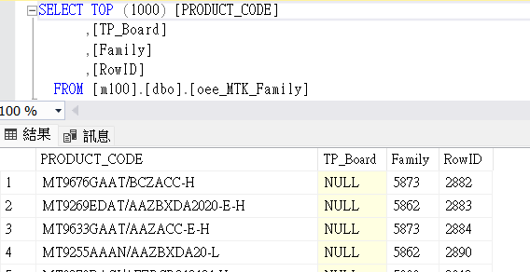
 | oee_MTK_Family

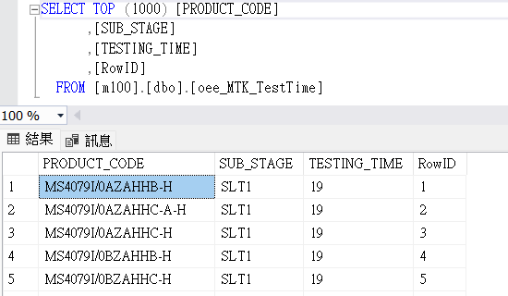
 | oee_MTK_TestTime

 | ntcent_HT_MachineStatus

